Sheet1
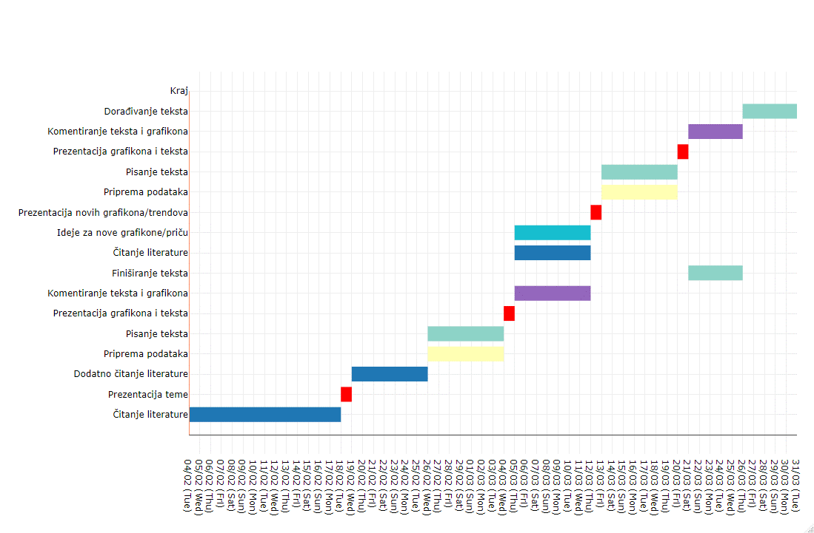
Task | Start | Duration | End | Resource | color
Čitanje literature | 2020-02-04 | 14 | 2020-02-18 | Okviri | #1f77b4
Prezentacija teme | 2020-02-18 | 1 | 2020-02-19 | Okviri | red
Dodatno čitanje literature | 2020-02-19 | 7 | 2020-02-26 | Okviri | #1f77b4
Priprema podataka | 2020-02-26 | 7 | 2020-03-04 | Okviri | #FFFFB3
Pisanje teksta | 2020-02-26 | 7 | 2020-03-04 | Okviri | #8DD3C7
Prezentacija grafikona i teksta | 2020-03-04 | 1 | 2020-03-05 | Okviri | red
Komentiranje teksta i grafikona | 2020-03-05 | 7 | 2020-03-12 | Okviri | #9467bd
Finiširanje teksta | 2020-03-21 | 5 | 2020-03-26 | Okviri | #8DD3C7
Čitanje literature | 2020-03-05 | 7 | 2020-03-12 | Redovni dio | #1f77b4
Ideje za nove grafikone/priču | 2020-03-05 | 7 | 2020-03-12 | Redovni dio | #17becf
Prezentacija novih grafikona/trendova | 2020-03-12 | 1 | 2020-03-13 | Redovni dio | red
Priprema podataka | 2020-03-13 | 7 | 2020-03-20 | Redovni dio | #FFFFB3
Pisanje teksta | 2020-03-13 | 7 | 2020-03-20 | Redovni dio | #8DD3C7
Prezentacija grafikona i teksta | 2020-03-20 | 1 | 2020-03-21 | Redovni dio | red
Komentiranje teksta i grafikona | 2020-03-21 | 5 | 2020-03-26 | Redovni dio | #9467bd
Dorađivanje teksta | 2020-03-26 | 5 | 2020-03-31 | Redovni dio | #8DD3C7
Kraj | 2020-03-31 | 1 | 2020-04-01 | Finiš | yellow

